商品画像
１
2
3
４
５
猫の爪とぎボード、これで安心！
きっと楽しい遊び場になるはず！
１爪とぎボード
２お昼寝用ベット
３猫のトイレ
４遊び場
５家具を守ってくれる
種別 | 画像イメージ | 備考
メイン |  | 商品のみの写真，白抜き画像 猫あり
サブ１ | 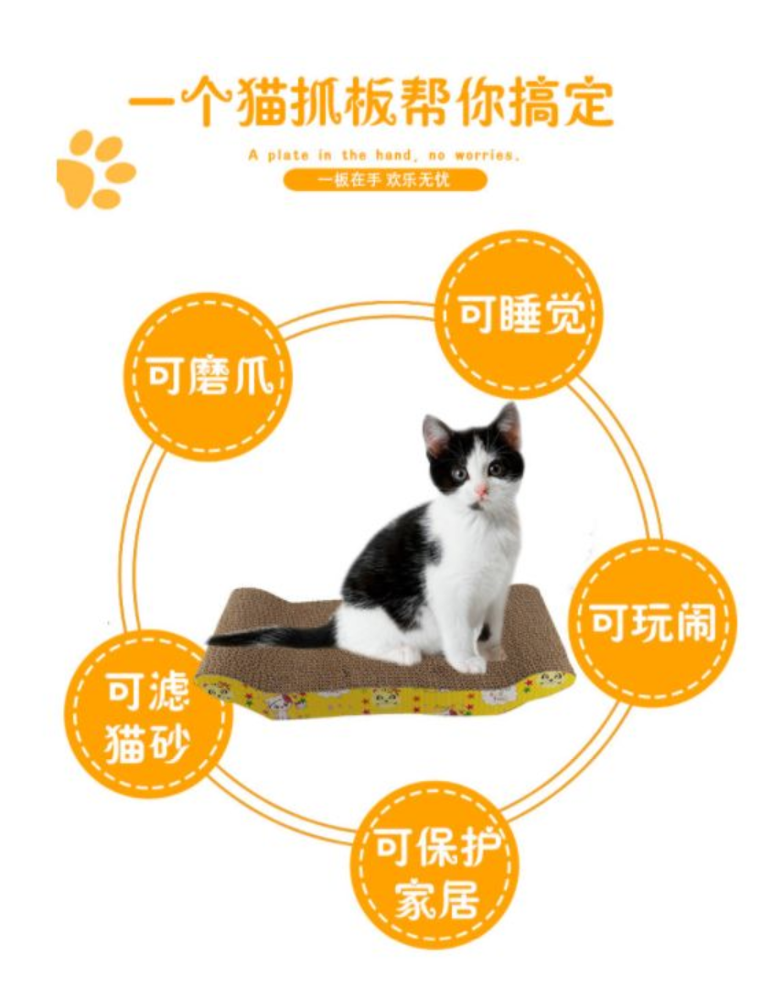 | 提案･･･使用例，便利になる点
ハニカム構造
圧力に強く、
変形しづらいデザインです！
サブ２ |  | 他商品との違い，強み
キャットニップを無料プレゼント
大喜びで爪とぎしてくれること間違いなし！
サブ３ | 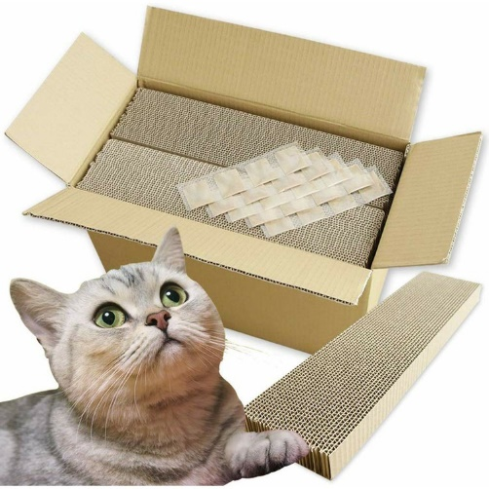 | 他商品との違い，強み
両面が使用可能
片面がボロボロになってももう片面を使うことができ，経済的！
お気に入りの場所！
サブ４ |  | 他商品との違い，強み | 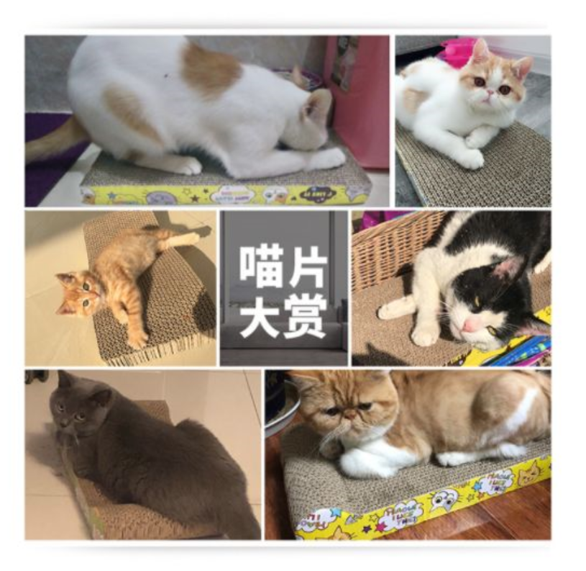
サブ５ | 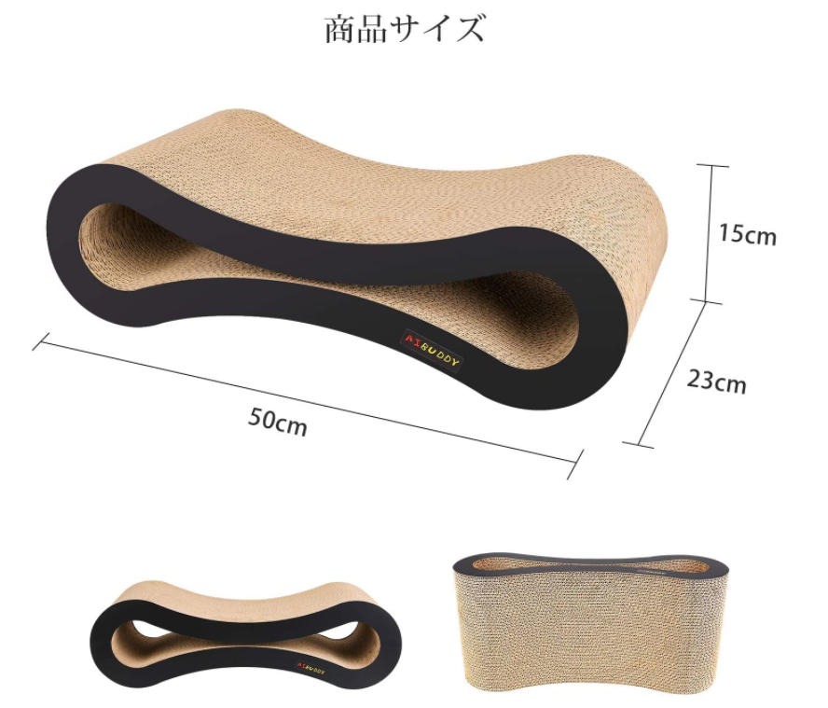 | カラー，サイズ
安心安全の返品保証
実際にお手に取ってみて、お気に召さなかった場合でも、３０日間は無料で返品を承っておりますので、ご安心してお買い求めください。
サブ６ | 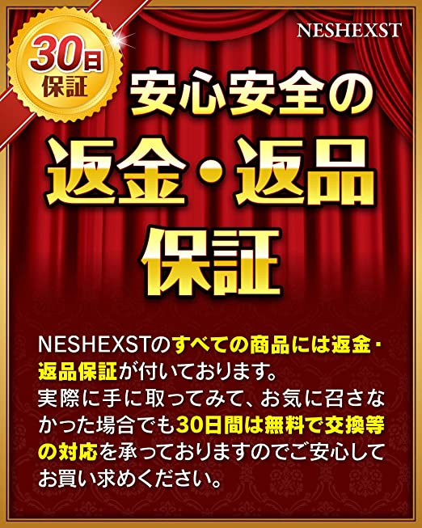 | 返品保証

箇条書き
・本体サイズ ( 幅 X 奥行 X 高さ ) ４３．５×１９×４ｃｍ
・本体重量 ３０３ｇ
・原産国 中華人民共和国
・紙製の段ボール素材のため、圧力に強く、変形しづらいデザイン。環境にやさしく猫の健康にも無害です。
・両面の使用が可能で，とても経済的。

商品紹介①
コンテンツの作成に際しては，下記の動画を事前に確認してください。
https://youtu.be/li7_ItigwSQ

商品紹介②
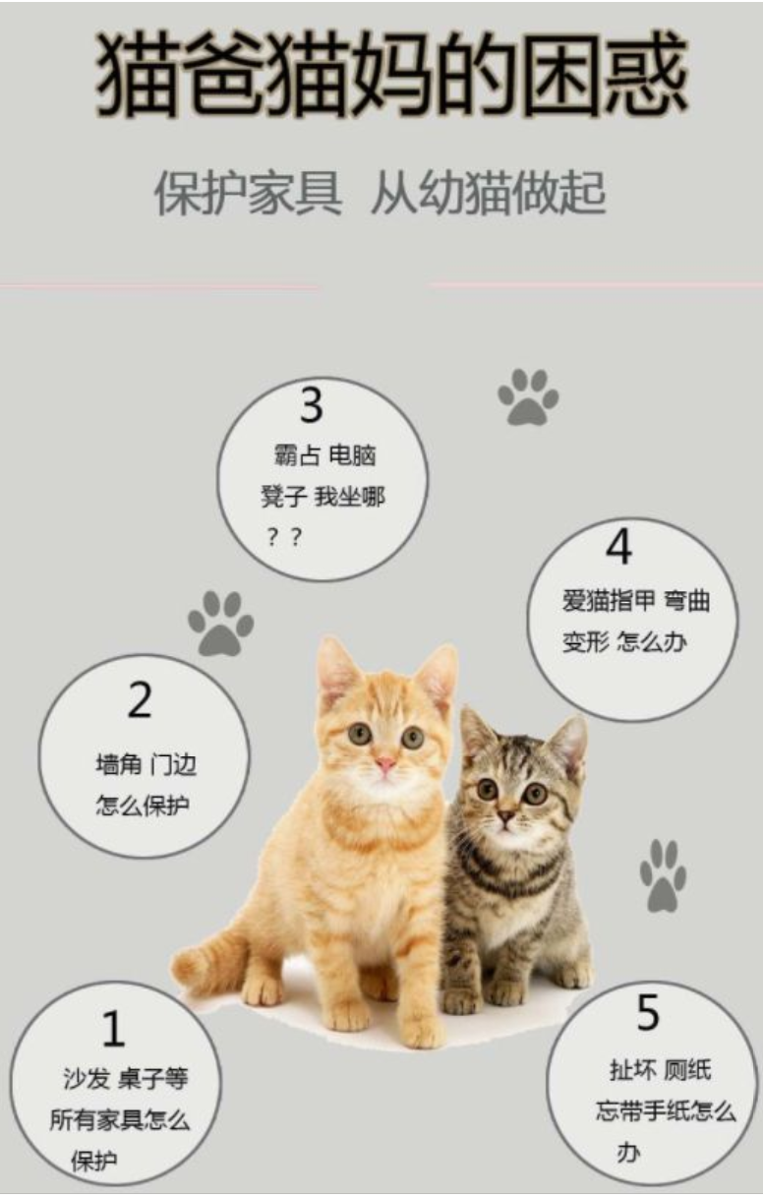

１ソファーやイス、猫からどうやって守ろう！？
２壁やドア、猫からどうやって守ろう！？
３パソコンイスを占領された…私はどこに座ろう？？
４猫の爪が曲がってしまった…どうしよう！？
5猫にお気に入りの場所を作ってあげたい！

商品紹介③
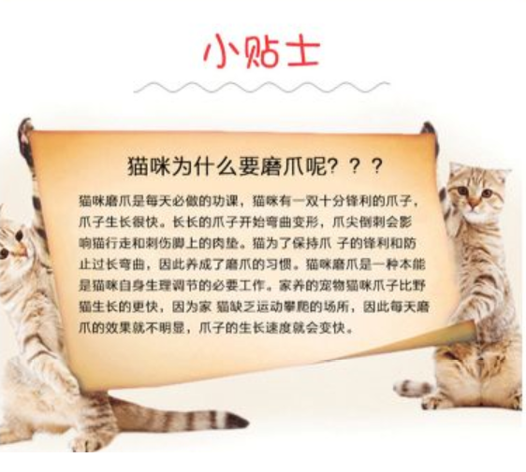

メモ：
猫が爪磨きをするのはなぜ？？
猫が爪とぎをするのは、鋭い爪をキープすることとは別に、マーキングの意味もあると言われています。 猫の肉球には特殊な匂いを出す「アポクリン腺」があります。縄張りゾーンに爪とぎをしてまわることで、自分の縄張りをアピールしているわけです。
そのため、飼い主は猫に家の中で爪とぎできる場所を用意してあげましょう。
爪とぎできる場所がなければ、大切な家具を傷つけられてしまいます。
猫との楽しい生活を実現するために爪とぎボードをご用意することをおすすめします！

商品紹介④
１
2
3
４
５

猫の爪とぎボード、これで安心！
きっと楽しい遊び場になるはず！
１爪とぎボード
２お昼寝用ベット
３猫のトイレ
４遊び場
５家具を守ってくれる

商品紹介⑤
段ボール紙素材：現代の職人技、強くて耐久性があり、両面使用できます。
猫はケガの心配なく爪とぎができます。 キャットニップを振りかけると、猫はきっと大喜びしてくれるでしょう。猫がソファーや他の家具を傷つけてしまうことにお悩みの方にお勧めします。
段ボール紙のメリット：
長くご愛用いただけます！ 紙製の段ボールは環境に優しく、また猫がかんでしまっても、健康にとっても無害です。
つかんだり、転がしたり、這うことができ、猫はきっと楽しく遊んでくれるでしょう。きっと飼い主の方はその様子を見て安心できるでしょう。

